1.3
voltar à página inicial |  |  |  | 1 - CLAREZA DO CONTEÚDO
 | S | N | NA
 | x |  |  | 1.3 Cada bloco de conteúdo contém a sua data de atualização
 |  |  |  | Cada bloco de conteúdo isolado ou conjunto de blocos de conteúdo relacionado deverá ter a data da sua atualização associada, expressa num tamanho de letra 2 pontos abaixo ao do corpo do texto, com contraste mais reduzido mas nunca inferior a 4,5:1.

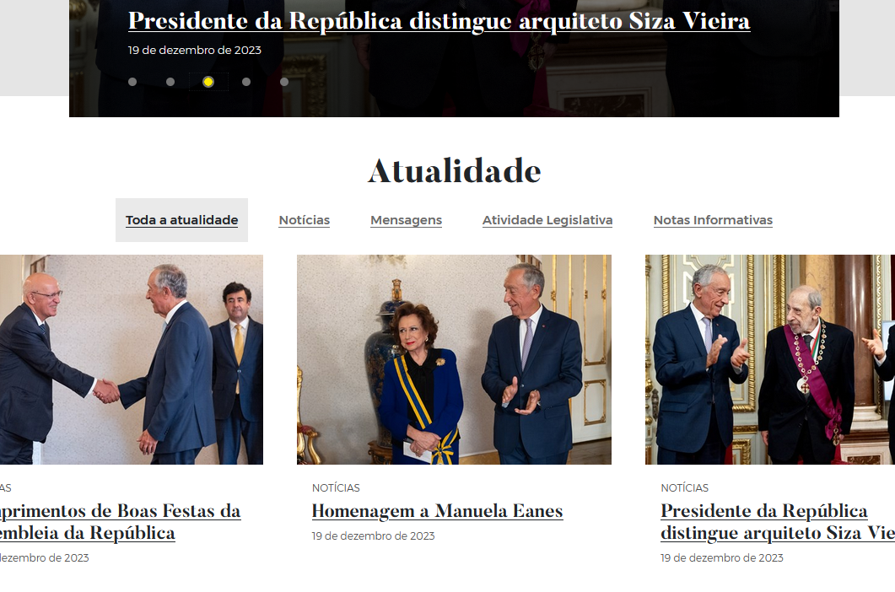
 | Listagem de evidências
 |  |  |  |  | Notas:
 |  |  |  |  | Confirma-se. Cada bloco de conteúdo isolado ou conjunto de blocos de conteúdo relacionado apresentam a data da sua atualização associada, expressa num tamanho de letra 2 pontos abaixo ao do corpo do texto, com contraste nunca inferior a 4,5:1. Exemplos: https://www.presidencia.pt/ https://www.presidencia.pt/atualidade/toda-a-atualidade/2023/04/presidente-da-republica-ratifica-acordo-internacional/

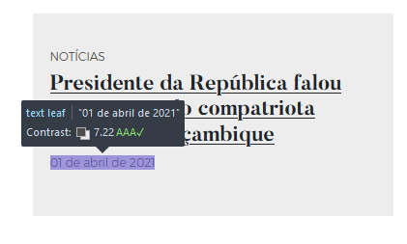

1.4
voltar à página inicial |  |  |  | 1 - CLAREZA DO CONTEÚDO
 | S | N | NA
 | x |  |  | 1.4 A informação sobre a entidade responsável pelo conteúdo está em todas as páginas
 |  |  |  | A identificação da entidade responsável pelos conteúdos produzidos, incluindo uma hiperligação para a página de contactos deverá constar do rodapé de todas as páginas.

 | Listagem de evidências
 |  |  |  |  | Notas:
 |  |  |  |  | Encontra-se no rodapé em todas as páginas do sítio Web, a informação sobre a entidade responsável. No menu principal, igualmente presente em todas as páginas, existe uma hiperligação para a página de Contactos.
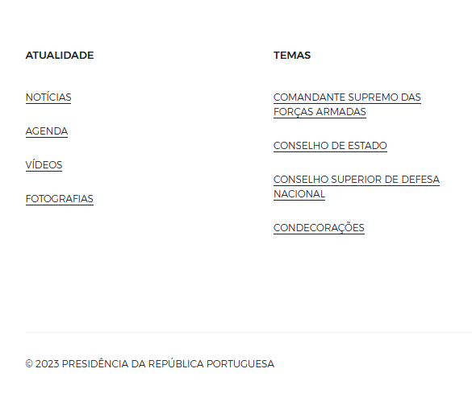

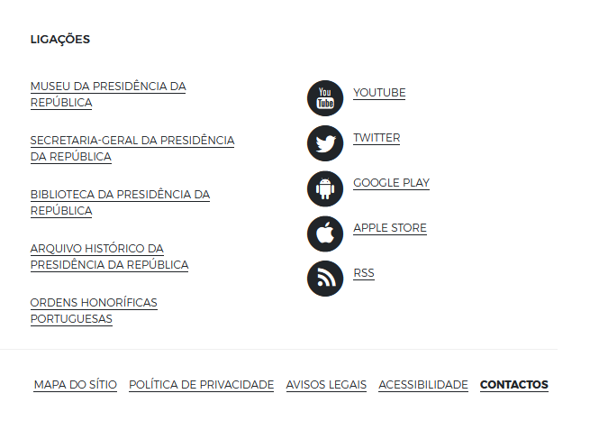

2.3
voltar à página inicial |  |  |  | 2 - USABILIDADE DO CONTEÚDO
 | S | N | NA
 | x |  |  | 2.3 Blocos e linhas de texto com largura não superior a 100 caracteres
 |  |  |  | Para manter o conforto de leitura, os blocos ou linhas de texto não deverão ter mais de 100 caracteres de largura. Os 80 caracteres correspondem à dimensão que se apresenta nos estudos como a mais confortável para os utilizadores.

 | Listagem de evidências
 |  |  |  |  | Notas:
 |  |  |  |  | As linhas de texto não excedem os 100 caracteres. Exemplos: https://www.presidencia.pt/atualidade/agenda/ https://www.presidencia.pt/atualidade/toda-a-atualidade/2023/04/presidente-da-republica-ratifica-acordo-internacional/ https://www.presidencia.pt/presidente-da-republica/as-funcoes/chefe-de-estado/

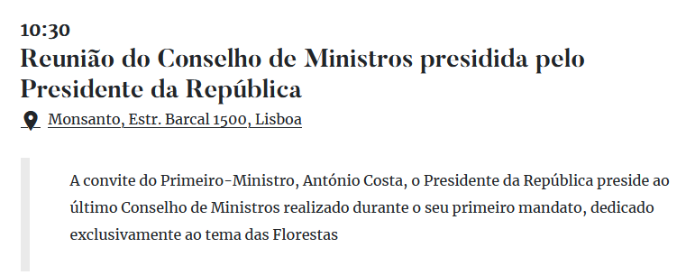

3.1
voltar à página inicial |  |  |  | 3 - ESTRUTURA DA NAVEGAÇÃO
 | S | N | NA
 | x |  |  | 3.1 Nenhum nível de navegação tem mais de 9 opções
 |  |  |  | A navegação principal deve ser equilibrada, nem com demasiadas opções de topo sem opções secundárias, nem com poucas opções de topo e muitas opções secundarias. Nenhum nível de navegação deve ter mais de 9 opções.

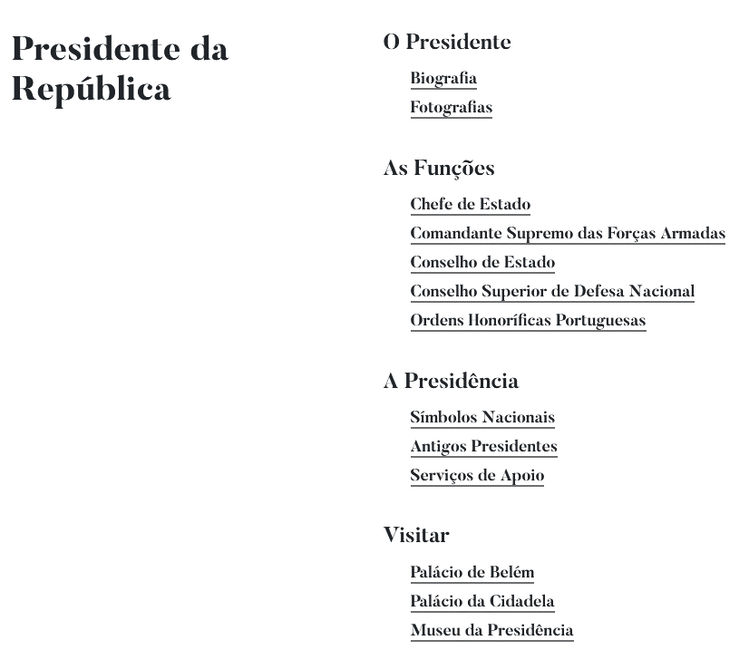
 | Listagem de evidências
 |  |  |  |  | Notas:
 |  |  |  |  | Nenhum item de navegação tem mais de 9 opções Exemplo: https://www.presidencia.pt/mapa-do-sitio/

3.3
voltar à página inicial |  |  |  | 3 - ESTRUTURA DA NAVEGAÇÃO
 | S | N | NA
 | x |  |  | 3.3 As hiperligações de texto não devem ser diferenciadas apenas com base na cor
 |  |  |  | As hiperligações de texto devem apresentar um contraste mínimo de 4,5:1 com a envolvente e uma representação visual complementar à cor - idealmente as hiperligações devem apresentar-se sublinhadas. As hiperligações em texto devem apresentar-se da mesma forma em todo o sítio Web.

 | Listagem de evidências
 |  |  |  |  | Notas:
 |  |  |  |  | As hiperligações são identificadas com sublinhado, e essa distinção é percetível quando o elemento recebe o foco tanto através de teclado ou de dispositivo apontador.
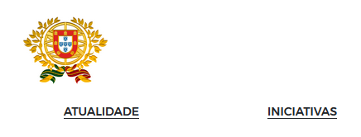

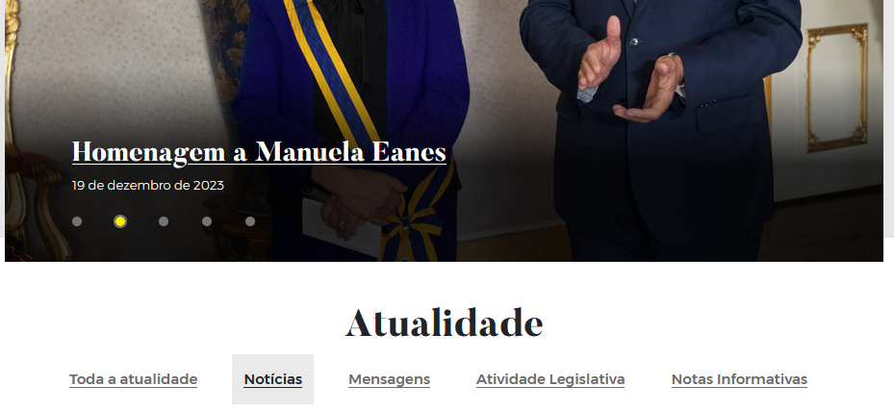

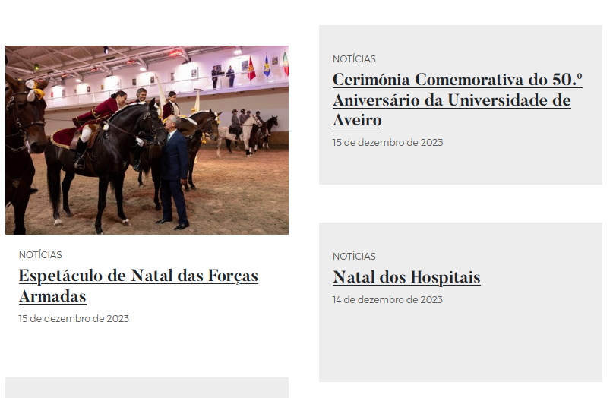

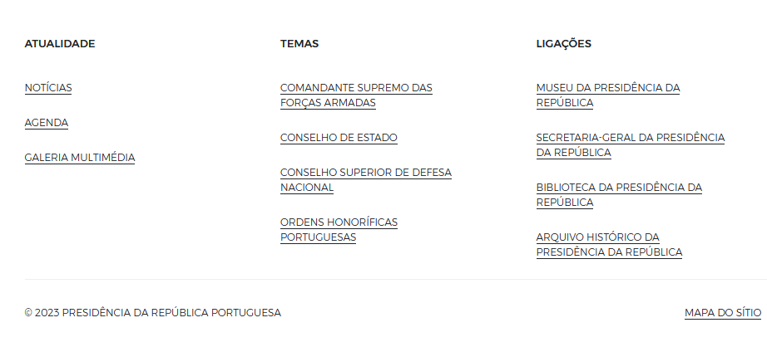

4.1
voltar à página inicial |  |  |  | 4 - ESTRUTURA DA INFORMAÇÃO
 | S | N | NA
 | x |  |  | 4.1 Os documentos longos têm um índice no topo com hiperligações internas para o mesmo
 |  |  |  | Os documentos com mais de três ecrãs de altura deverão ter a hierarquia de cabeçalhos espelhada num índice no topo da página com hiperligações internas para as respetivas secções e subsecções.

 | Listagem de evidências
 |  |  |  |  | Notas:
 |  |  |  |  | Nas páginas mais extensas é disponibilizado um filtro de conteúdos ou um índice de conteúdos à esquerda, com hiperligações internas para as respetivas secções e subsecções, de modo a evitar a apresentação de conteúdos com mais de três ecrãs de altura. Exemplos: https://www.presidencia.pt/atualidade/noticias https://www.presidencia.pt/presidente-da-republica/as-funcoes/comandante-supremo-das-forcas-armadas/
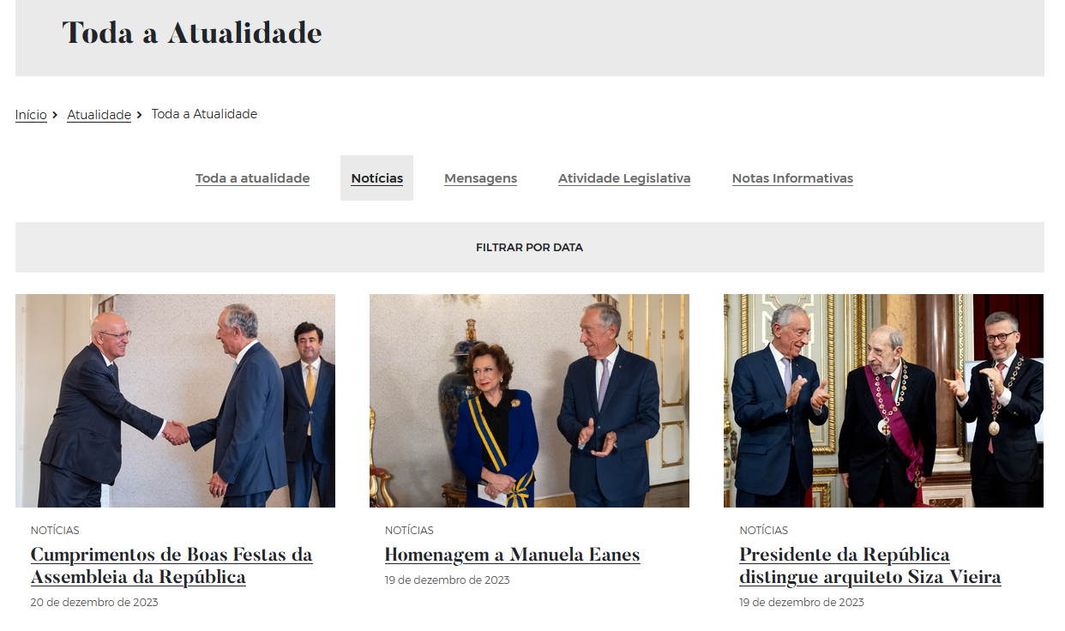

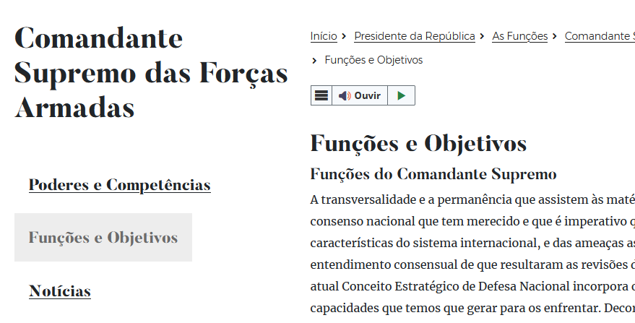

4.2
voltar à página inicial |  |  |  | 4 - ESTRUTURA DA INFORMAÇÃO
 | S | N | NA
 | x |  |  | 4.2 O layout do sítio Web é adaptável a plataformas móveis sem necessidade de efetuar varrimento horizontal
 |  |  |  | O layout do sítio Web deve ser adaptável aos tamanhos mais comuns de visualização, adaptando-se a várias larguras de ecrã sem que surjam barras de varrimento horizontais.

 | Listagem de evidências
 |  |  |  |  | Notas:
 |  |  |  |  | Confirma-se, o layout do sítio Web adapta-se aos tamanhos mais comuns de visualização, a várias larguras de ecrã. Em nenhum dos testes efetuados, com dispositivos de diversas dimensões, foi necessário recorrer ao varrimento horizontal.
 |  | Smartphone
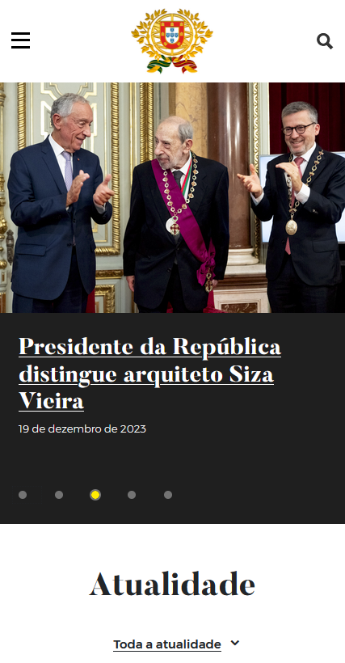

 |  | Tablet
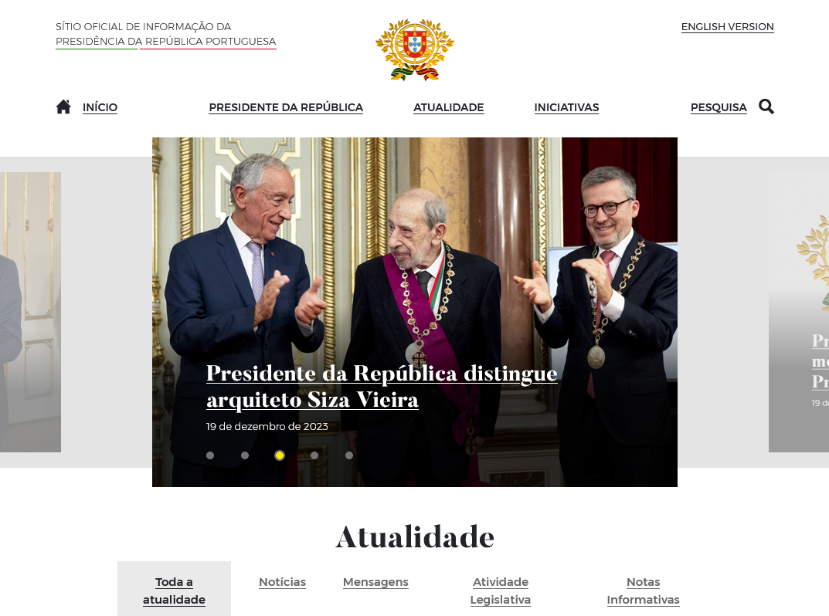
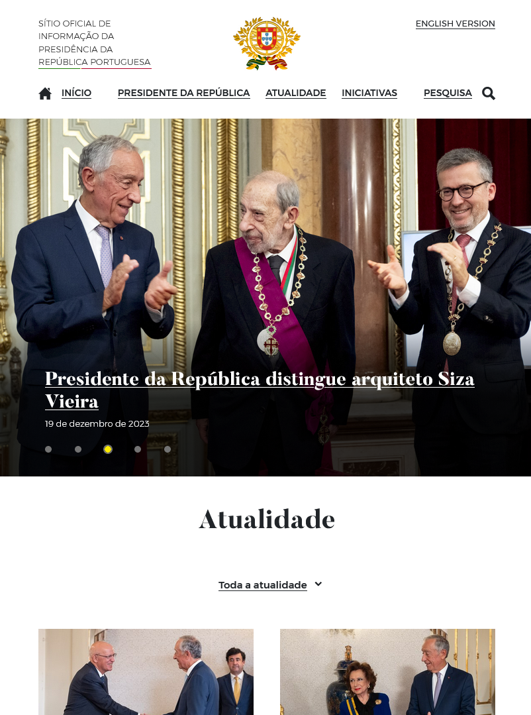

5.2
voltar à página inicial |  |  |  | 5 - ELEMENTOS INTERATIVOS
 | S | N | NA
 |  | x |  | 5.2 Os elementos interativos têm uma dimensão mínima de 44px CSS (44 pontos) (vertical e horizontal)
 |  |  |  | De forma a assegurar que todos os elementos interativos são facilmente acionáveis por qualquer tipo de dispositivo apontador ou toque, estes devem ter a dimensão mínima de 44px CSS de altura e de largura.

 | Listagem de evidências
 |  |  |  |  | Notas:
 |  |  |  |  | Nem todos os elementos interativos tem a dimensão mínima de 44px
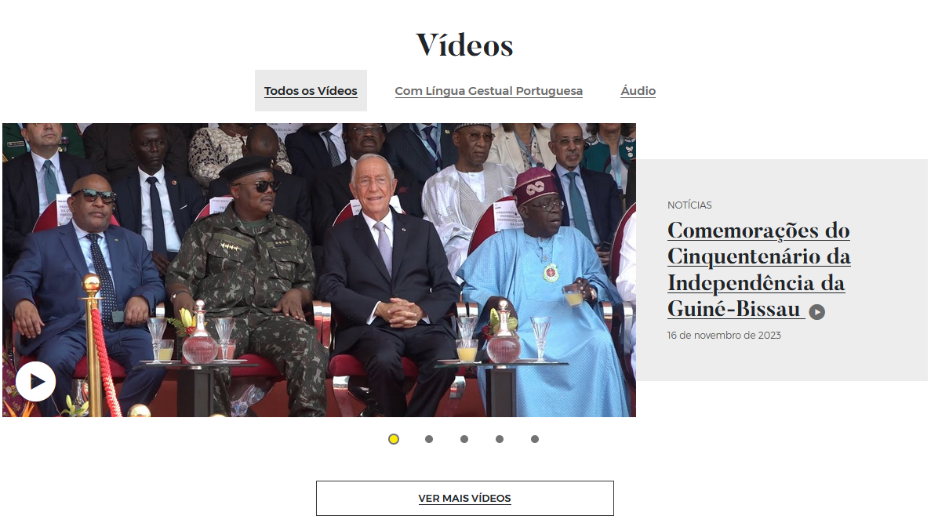

5.3
voltar à página inicial |  |  |  | 5 - ELEMENTOS INTERATIVOS
 | S | N | NA
 | x |  |  | 5.3 Há apenas um botão de ação principal por página e o mesmo encontra-se destacado
 |  |  |  | Deve existir apenas um botão de ação principal por página e o mesmo deve apresentar-se numa cor contrastante. Todos os outros botões devem ser considerados como secundários.

 | Listagem de evidências
 |  |  |  |  | Notas:
 |  |  |  |  | Confirma-se. Exemplo: https://www.presidencia.pt/contactos/
